Sheet1
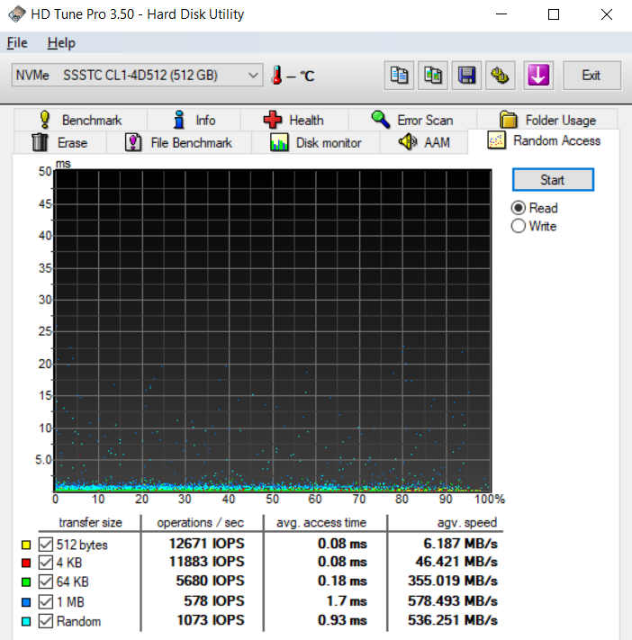
ft
512b | 161629
4kb | 133968
64kb | 38939
1mb | 1725

fs
512b | 37.735849057
4kb | 723.88059701
64kb | 3240.6639004
1mb | 38.863428048

